Sheet1
品質チェックシステム

 |  |  |  |  | STEP1：品番バーコードを読み取ったら、PDF表示
 |  | 品番 |  | 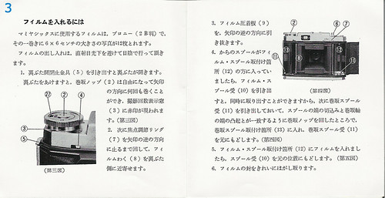 PDF

 | root

 |  |  | EXE

 |  |  | INI

 |  |  | LOG

 |  |  | TEMPLATE

